保険料払込方法・経路変更請求書
4108600

保険料払込方法・経路変更請求書
ＳＯＭＰＯひまわり生命保険株式会社 宛
普通保険約款および各特約条項に基づき、下記契約の変更を請求します。
以下に記載の個人情報の取扱に保険契約者（親権者または後見人を含む）は同意します。 |  |  |  |  |  |  |  |  |  |  |  |  |  |  |  |  |  |  | ＜＜参考：記載例＞＞
 | 【個人情報のお取扱について】 [個人情報の取扱に関する事項] ＳＯＭＰＯひまわり生命（以下「当社」といいます）は、本契約に関する個人情報を次の目的のために業務上必要な範囲で利用します。 ①各種保険契約のお引き受け・ご継続・維持管理、保険金・給付金等のお支払い、本人確認 ②再保険契約の締結、再保険金の請求 ③関連会社・提携会社を含む各種商品・サービスのご案内・提供 ④当社業務に関する情報提供・運営管理、商品・サービスの充実 ⑤その他保険に関連・付随する業務等 ※当社の個人情報の取扱に関する詳細は、当社ホームページをご確認ください。 以上 |  |  |  |  |  |  |  |  |  |  |  |  |  |  |  |  |  | ※該当の青字をクリックしてください。
 |  |  |  |  |  |  |  |  |  |  |  |  |  |  |  |  |  |  |  | ①個別収納
 |  |  |  |  |  |  |  |  |  |  |  |  |  |  |  |  |  |  |  | ②団体転入
 |  |  |  |  |  |  |  |  |  |  |  |  |  |  |  |  |  |  |  | ③団体転出

 | 保険証券番号 | 第 | - |  |  |  |  | 号 （から） |  | 第 | - |  |  | 号 （まで） |  | 対象契約 一括保険 証券全件 明細記入 のとおり
 |  | 第 | - |  |  |  |  | 号 （から） |  | 第 | - |  |  | 号 （まで） |  | 明細記入 のとおり
 | 旧日本興亜生命保険 証券番号 | 第 |  |  |  |  |  | － |  | 号 | 第 |  |  |  | － |  | 号

 | 請求日 （記入日） | 令和 |  |  | 年 |  | 月 |  |  | 日 | （注１）契約者が未成年等の場合、親権者の同意が必要です。 （注２）後見人が設定されている場合、後見人の同意が必要です。
 |  |  |  |  |  |  |  |  |  |  |  |  |  |  |  |  |  | ↓↓注意事項表示欄↓↓
 | 保険 契約者 |  |  |  |  |  |  |  | 親権者 または 後見人 |  | ↓チェックを入れてください。 親権者・後見人は同意済みです。

 | 請求内容 | 払込経路 |  |  |  |  |  | 払込方法（回数） |  |  |  |  | ■保険契約者（未成年者の場合は親権者または後見人）は、変額保険（Ｖ１）について、払込方法が年払または半年払の場合、期中での契約消滅時（保険金等のお支払時、解約時等）、主契約部分の未経過保険料の返金がないことを了承しました

 | ＿＿＜取扱者・営業店記入欄＞＿＿＿＿＿＿＿＿＿＿＿＿＿＿＿＿＿＿＿＿＿＿＿＿＿＿＿＿＿＿＿＿＿＿＿＿＿＿＿＿＿＿＿＿＿＿＿＿
 | ① ＊＊記入必須＊＊
 | 変更希望 年月 |  | 令 和 |  |  |  | 年 |  |  |  |  | 月

 | ② ＊＊記入必須＊＊変更前の内容を記入してください。
 | 変更前払込経路 |  |  |  |  |  |  |  |  | 変更前払込方法（回数）

 | ③ 団体扱いで転入・転出の場合は以下を記入してください。
 | ＜団体転出時記入必須＞ |  |  |  |  |  |  |  |  | ＜団体転入時記入必須＞
 | 団体名 |  |  |  |  |  |  |  |  | 変更後の払込経路
 | 団体コード
 | 所属コード |  |  |  |  |  |  |  |  | 団体名
 | 社員コード |  |  |  |  |  |  |  |  | 団体コード
 | 団体最終 チェックオフ月 |  | 令 和 |  |  | 年 |  | 月 |  | 所属コード
 |  |  |  |  |  |  |  |  |  | 社員コード

営業店受付
本社受付
 | ④入金状況の確認：次回の請求につながらないときは失効等しないようご注意ください！
 | 払方変更後の 収納確認 |  |  | [ ]月分（ 月 日）集金済・予定
 |  |  |  | 契約者に払込票発行済み
 |  |  |  | 団体に上乗せ控除依頼済
 | 最終入金 |  | 令和 |  |  | 年 |  | 月まで充当済
 | 異動精算額 （旧NKL契約のみ） |  |  |  |  |  |  |  | 円

保険料払込方法・経路変更請求書（自署取付時）
4108600

保険料払込方法・経路変更請求書
ＳＯＭＰＯひまわり生命保険株式会社 宛
普通保険約款および各特約条項に基づき、下記契約の変更を請求します。
以下に記載の個人情報の取扱に保険契約者（親権者または後見人を含む）は同意します。 |  |  |  |  |  |  |  |  |  |  |  |  |  |  |  |  |  |  | ＜＜参考：記載例＞＞
 | 【個人情報のお取扱について】 [個人情報の取扱に関する事項] ＳＯＭＰＯひまわり生命（以下「当社」といいます）は、本契約に関する個人情報を次の目的のために業務上必要な範囲で利用します。 ①各種保険契約のお引き受け・ご継続・維持管理、保険金・給付金等のお支払い、本人確認 ②再保険契約の締結、再保険金の請求 ③関連会社・提携会社を含む各種商品・サービスのご案内・提供 ④当社業務に関する情報提供・運営管理、商品・サービスの充実 ⑤その他保険に関連・付随する業務等 ※当社の個人情報の取扱に関する詳細は、当社ホームページをご確認ください。 以上 |  |  |  |  |  |  |  |  |  |  |  |  |  |  |  |  |  | ※該当の青字をクリックしてください。
 |  |  |  |  |  |  |  |  |  |  |  |  |  |  |  |  |  |  |  | ①個別収納
 |  |  |  |  |  |  |  |  |  |  |  |  |  |  |  |  |  |  |  | ②団体転入
 |  |  |  |  |  |  |  |  |  |  |  |  |  |  |  |  |  |  |  | ③団体転出

 | 保険証券番号 | 第 | - |  |  |  |  | 号 （から） |  | 第 | - |  |  | 号 （まで） |  | 対象契約 一括保険 証券全件 明細記入 のとおり
 |  | 第 | - |  |  |  |  | 号 （から） |  | 第 | - |  |  | 号 （まで） |  | 明細記入 のとおり
 | 旧日本興亜生命保険 証券番号 | 第 |  |  |  |  |  | － |  | 号 | 第 |  |  |  | － |  | 号

 | 請求日 （記入日） | 令和 |  |  | 年 |  | 月 |  |  | 日 | （注１）契約者が未成年等の場合、親権者の同意が必要です。 （注２）後見人が設定されている場合、後見人の同意が必要です。
 |  |  |  |  |  |  |  |  |  |  |  |  |  |  |  |  |  | ↓↓注意事項表示欄↓↓
 | 保険 契約者 | （自署） |  |  |  |  |  |  | 親権者 または 後見人 （注１） （注２） |  | (自署） 様

親権者
後見人

 | 請求内容 | 払込経路 |  |  |  |  |  | 払込方法（回数） |  |  |  |  | ■保険契約者（未成年者の場合は親権者または後見人）は、変額保険（Ｖ１）について、払込方法が年払または半年払の場合、期中での契約消滅時（保険金等のお支払時、解約時等）、主契約部分の未経過保険料の返金がないことを了承しました

 | ＿＿＜取扱者・営業店記入欄＞＿＿＿＿＿＿＿＿＿＿＿＿＿＿＿＿＿＿＿＿＿＿＿＿＿＿＿＿＿＿＿＿＿＿＿＿＿＿＿＿＿＿＿＿＿＿＿＿
 | ① ＊＊記入必須＊＊
 | 変更希望 年月 |  | 令 和 |  |  |  | 年 |  |  |  |  | 月

 | ② ＊＊記入必須＊＊変更前の内容を記入してください。
 | 変更前払込経路 |  |  |  |  |  |  |  |  | 変更前払込方法（回数）

 | ③ 団体扱いで転入・転出の場合は以下を記入してください。
 | ＜団体転出時記入必須＞ |  |  |  |  |  |  |  |  | ＜団体転入時記入必須＞
 | 団体名 |  |  |  |  |  |  |  |  | 変更後の払込経路
 | 団体コード
 | 所属コード |  |  |  |  |  |  |  |  | 団体名
 | 社員コード |  |  |  |  |  |  |  |  | 団体コード
 | 団体最終 チェックオフ月 |  | 令 和 |  |  | 年 |  | 月 |  | 所属コード
 |  |  |  |  |  |  |  |  |  | 社員コード

営業店受付
本社受付
 | ④入金状況の確認：次回の請求につながらないときは失効等しないようご注意ください！
 | 払方変更後の 収納確認 |  |  | [ ]月分（ 月 日）振込予定
 |  |  |  | 契約者に払込票発行済み
 |  |  |  | 団体に上乗せ控除依頼済
 | 最終入金 |  | 令和 |  |  | 年 |  | 月まで充当済
 | 異動精算額 （旧NKL契約のみ） |  |  |  |  |  |  |  | 円

記載例_個別収納
営業店
記入例
（個別収納）
【ご契約者様・取扱者にお渡しする前に】
以下の項目については、事前入力し、打ち出しします。
● 保険証券番号／旧日本興亜生命保険証券番号
● 請求内容（払込経路／払込方法（回数））
● ＜取扱者・営業店記入欄＞の①、②
 |  | 参考：e-マニュアル

（２） 保険証券番号の対象契約
一括証券番号全件ｏｒ該当契約５件以上の場合、それぞれ該当の□にレ点チェックします。
一括保険証券番号全件を選択した場合は、From～Toで証券番号を記載し、該当契約５件以上の場合は、請求書への証券番号の記入は不要です。ワープロ帳票：払方変更請求明細書（個別・一括契約用）(801022)に該当の証券番号を記入してください。

（１）保険証券番号
旧日本興亜生命保険証券番号
・該当の証券番号を記入します。
オンラインからのコピペをお勧めします。
(1)～（12）まで順にご確認ください。
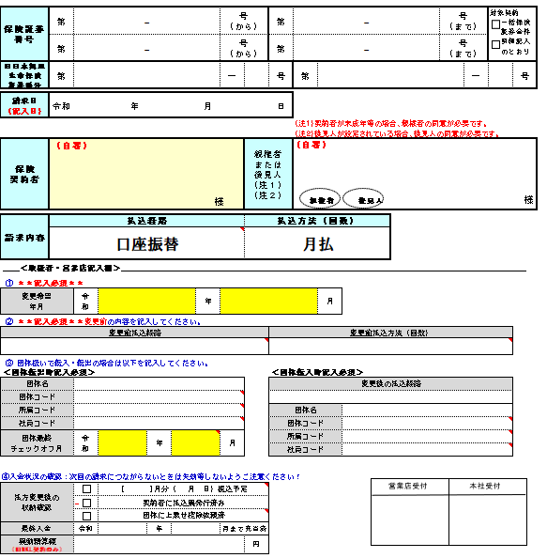

（６） 親権者または後見人
当社社員または取扱者が、
親権者・後見人本人に払方変更への同意を確認した場合
チェック欄へチェックをいれます。
親権者・後見人へ直接確認ができず、自署を取り付ける場合は
２シート目の（自署取付時）帳票を使用してください。

（３） 請求日（記入日）

（４） 保険契約者
・名義変更同時払方変更手続きの場合、新契約者名を記載をしてください。
・法人契約の場合、必ず、法人名と代表者名まで必要です。
社名の版は住所入でも不備不問です。
また、次の条件を満たす場合には、社内起票可能です。
・当社社員または取扱者が、契約者本人から申し出を受け、払方変更の
意思を十分に確認していること。
・親権者・後見人設定のある契約については、当社社員または取扱者が、
親権者・後見人本人に払方変更への同意を確認していること。

（７） 請求内容
変更後の内容を入力します。リストに該当がない等の場合は、（ ）を選択し、打ち出し後、手書きします。
（払込経路）
・希望の払込経路を選択します。
（払込方法（回数））
・希望の払込方法を選択します。
※選択した内容によって、注意喚起のメッセージが注意事項表示欄（右側）に表示されます。規定上、取り扱い可能か確認の上、入力をしてください。
[エラー例]
・銀行振込扱を選択した時
・「郵便振替・契約者振込」と「月払」を選択した時（＝04料率）
・「銀行振込扱」と「月払」を選択した時

（８） 変更希望年月
・変更を希望する年月を記載します。

参考：e－マニュアル＞変更のタイミング
（９） 変更前払込経路／変更前払込方法（回数）
・変更前（現在）の払込経路と払込方法(回数）を入力しま す。リストに該当がない場合は、（ ）を選択し、手書きします。

（１２） 営業店受付
営業店で受付・起票をした日に押印します。または、日付と担当者名を入力してください。

 | □ 口振あり（CSS・アプラス・ニコス・三井住友カード（旧ＳＭＢＣ）・( ））

記載例_団体転入
営業店
記入例
（団体転入）
【ご契約者様・取扱者にお渡しする前に】
以下の項目については、事前入力し、打ち出しします。
● 保険証券番号／旧日本興亜生命保険証券番号
● 請求内容（払込経路（収納会社）／払込方法（回数））
● ＜取扱者・営業店記入欄＞の①、②、③
【注意】
団体取扱担当店以外で契約を取扱う場合は、取扱いについて必ず担当店へ確認してください。
（取扱いに制限のある場合があります）

(1)～（13）まで順にご確認ください。
 | 参考：ｅ－マニュアル＞団体転入

以下の項目は、個別収納の記載例を参照してください。
（１）保険証券番号／旧日本興亜生命保険証券番号
（２）保険証券番号の対象契約
（３）請求日（記入日）
（４）保険契約者
（５）法人契約者印
（６）親権者または後見人

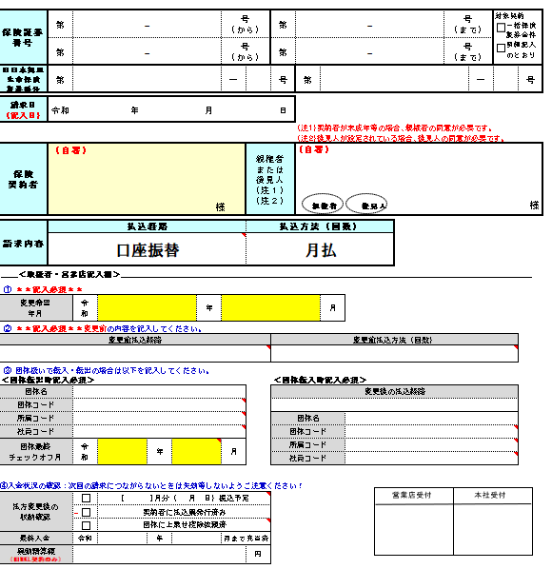
（７） 請求内容
【事前入力可】
変更後の内容を入力します。
（払込経路）
・団体扱を選択します。
（払込方法（回数））
・希望の払込方法を選択します。

（８） 変更希望年月
・変更を希望する年月を記載します。
※団体請求作成後に団体転入する場合は、団体の次回請求作成に間に合うスケジュールで年月を記載してください。別途団体で上乗せできる場合は、（１１）入金状況の確認欄に記載してください
※終身がん保険（Ｃ２）（Ｃ３）の場合は、責任開始日以降かつ第１回保険料が第１回保険料払込期間に充当されてから転入可能となります。また、団体の次回請求作成以降の転入となります。

（１０）変更後の払込経路
【事前入力可】
変更後の内容を入力します。
（払込経路）
・団体種別と料率を選択します。
（団体名）
・団体名を入力します。
（団体コード）
・５桁の団体コードを入力します。
（所属コード）
・団体マスタを確認し、所属コードが必要であれば
1０桁の所属コードを入力します。
（団体により所属コードの要否が異なります。）
（社員コード）
・団体マスタを確認し、社員コードが必要であれば
１０桁の社員コードを入力します。
（団体により社員コードの要否が異なります）

（９） 変更前払込経路／変更前払込方法（回数）
・変更前（現在）の払込経路と払込方法(回数）を入力しま
す。リストに該当がない場合は、（ ）を選択し、
手書きをします。

（１１） 入金状況の確認
払方変更後の収納確認・最終入金欄は、次回の請求につながるか、手集金等の対応は不要かを必ず確認してください。
※団体の請求作成済みの月から転入を希望するなど、
請求につながらない場合は、団体から領収可能かを確認する必要があります。確認結果は○月分集金済みもしくは予定と入力してください。
異動精算額欄（旧ＮＫＬ契約のみ）は、｢月払→半年払・年払｣へ払方変更する際に、変更時期までの未収保険料について払方変更と同時に一括払をする場合に、「異動精算額」を記入します。入金票等と同時に提出します。

（１２） 営業店受付
営業店で受付をした日に押印します。

 |  | □ 口振あり（CSS・アプラス・ニコス・三井住友カード（旧ＳＭＢＣ）・( ））

記載例_団体転出
営業店
記入例
（団体転出）
【ご契約者様・取扱者にお渡しする前に】
以下の項目については、事前入力し、打ち出しします。
● 保険証券番号／旧日本興亜生命保険証券番号
● 請求内容（払込経路（収納会社）／払込方法（回数））
● ＜取扱者・営業店記入欄＞の①、②、③

(1)～（1３）まで順にご確認ください。
参考：ｅ－マニュアル＞申し出による団体転出

以下の項目は、個別収納の記載例を参照してください。
（１）保険証券番号／旧日本興亜生命保険証券番号
（２）保険証券番号の対象契約
（３）請求日（記入日）
（４）保険契約者
（５）法人契約者印
（６）親権者または後見人

（８） 変更希望年月
・変更を希望する年月を記載します。

（７） 請求内容
【事前入力可】
変更後の内容を入力します。
（払込経路）
・希望の払込経路を選択します。
（払込方法（回数））
・希望の払込方法を選択します。
（１０）変更後の払込経路
変更後のを入力します。
（団体名）
・団体名を入力します。
（団体コード）
・５桁の団体コードを入力します。
（所属コード）
・契約名義照会を確認し、１０桁の所属コードを入力します。
（社員コード）
・契約名義照会を確認し、１０桁の社員コードを入力します。
（団体最終チェックオフ月）
・団体からの最終給与天引き（控除）がいつになるかを確認し、日付を入力します。
最終チェックオフ月と変更希望年月がつながるようにしてください。

（９） 変更前払込経路／変更前払込方法（回数）
・変更前（現在）の払込経路と払込方法(回数）を入力します。

（１１） 入金状況の確認
払方変更後の収納確認・最終入金欄は、次回の請求につながるか、手集金等の対応は不要かを必ず確認してください。
異動精算額欄（旧ＮＫＬ契約のみ）は、｢月払→半年払・年払｣へ払方変更する際に、変更時期までの未収保険料について払方変更と同時に一括払をする場合に、「異動精算額」を記入します。入金票等と同時に提出します。

（１２） 営業店受付
営業店で受付をした日に押印します。

 | □ 口振あり（CSS・アプラス・ニコス・三井住友カード（旧ＳＭＢＣ）・( ））

